Price
 | Подгруппа | Брэнд | Модель | Наименование
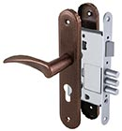 | для металлических дверей | МОСРЕНТГЕН |  | Корпус врезного замка ЗВ4-1 (без цилиндрового мех-ма)

